After
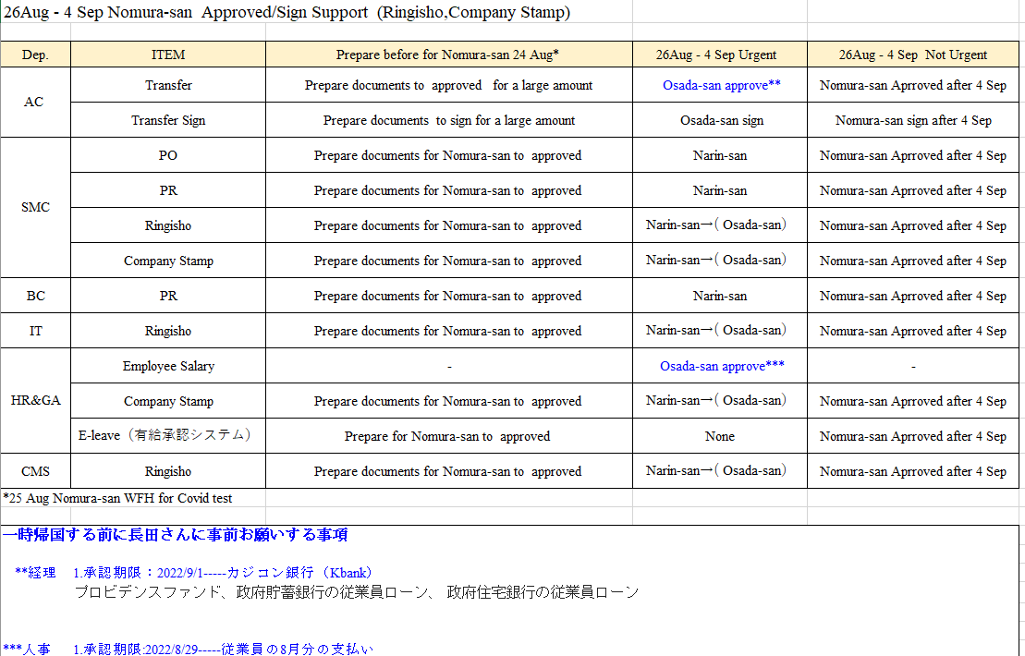
routing_id | routing_no | approve_id | approve_position
CS-CA-001 | 1 | 5129 | Approve1
CS-CA-001 | 2 | J045 | Approve2
CS-CA-001 | 3 | J046 | Approve3
CS-CA-001 | 4 | J048 | Approve4
CS-CMS-001 | 1 | 5106 | Approve1
CS-CMS-001 | 2 | 1588 | Approve2
CS-CMS-002 | 1 | 5106 | Approve1
CS-CMS-002 | 2 | 1588 | Approve2
CS-CMS-002 | 3 | 1588 | Approve3 | 1588
CS-CMS-003 | 1 | 5106 | Approve1
CS-CMS-003 | 2 | 1588 | Approve2
CS-CMS-003 | 3 | 1588 | Approve3 | 1588
CS-CMS-003 | 4 | J048 | Approve4
CS-CMS-004 | 1 | 2744 | Approve1
CS-CMS-004 | 2 | 1588 | Approve2
CS-CMS-005 | 1 | 2744 | Approve1
CS-CMS-005 | 2 | 1588 | Approve2
CS-CMS-005 | 3 | 1588 | Approve3 | 1588
CS-CMS-006 | 1 | 2744 | Approve1
CS-CMS-006 | 2 | 1588 | Approve2
CS-CMS-006 | 3 | 1588 | Approve3 | 1588
CS-CMS-006 | 4 | J048 | Approve4
CS-FC-001 | 1 | 120052 | Approve1
CS-FC-001 | 2 | 1588 | Approve2 | 1588
CS-FC-002 | 1 | 1588 | Approve1 | 1588
CS-FC-002 | 2 | J048 | Approve2
CS-HR&GA-001 | 1 | 120091 | Approve1
CS-HR&GA-001 | 2 | 120020 | Approve2
CS-HR&GA-001 | 3 | 1588 | Approve3 | 1588
CS-HR&GA-001 | 4 | J048 | Approve4
CS-HR-001 | 1 | 2162 | Approve1
CS-HR-001 | 2 | 5099 | Approve2
CS-HR-002 | 1 | 5099 | Approve1
CS-HR-002 | 2 | 1588 | Approve2 | 1588
CS-HR-003 | 1 | 2162 | Approve1
CS-HR-003 | 2 | 5099 | Approve2
CS-HR-003 | 3 | 1588 | Approve3 | 1588
CS-HR-003 | 4 | J048 | Approve4
CS-MT-AC-001 | 1 | 120072 | Approve1
CS-MT-AC-001 | 2 | 120109 | Approve2
CS-MT-AC-001 | 3 | 5099 | Approve3
CS-MT-AC-002 | 1 | 120072 | Approve1
CS-MT-AC-002 | 2 | 120109 | Approve2
CS-MT-AC-002 | 3 | 5099 | Approve3
CS-MT-AC-002 | 4 | 1588 | Approve4 | 1588
CS-MT-AC-003 | 1 | 120072 | Approve1
CS-MT-AC-003 | 2 | 120109 | Approve2
CS-MT-AC-003 | 3 | 5099 | Approve3
CS-MT-AC-003 | 4 | 1588 | Approve4 | 1588
CS-MT-AC-003 | 5 | J048 | Approve5
CS-MT-CMS-001 | 1 | 5106 | Approve1
CS-MT-CMS-001 | 2 | 1588 | Approve2
CS-MT-CMS-002 | 1 | 5106 | Approve1
CS-MT-CMS-002 | 2 | 1588 | Approve2
CS-MT-CMS-002 | 3 | 1588 | Approve3 | 1588
CS-MT-CMS-003 | 1 | 5106 | Approve1
CS-MT-CMS-003 | 2 | 1588 | Approve2
CS-MT-CMS-003 | 3 | 1588 | Approve3 | 1588
CS-MT-CMS-003 | 4 | J048 | Approve4
CS-MT-CMS-004 | 1 | 2744 | Approve1
CS-MT-CMS-004 | 2 | 1588 | Approve2
CS-MT-CMS-005 | 1 | 2744 | Approve1
CS-MT-CMS-005 | 2 | 1588 | Approve2
CS-MT-CMS-005 | 3 | 1588 | Approve3 | 1588
CS-MT-CMS-006 | 1 | 2744 | Approve1
CS-MT-CMS-006 | 2 | 1588 | Approve2
CS-MT-CMS-006 | 3 | 1588 | Approve3 | 1588
CS-MT-CMS-006 | 4 | J048 | Approve4
CS-MT-FC-001 | 1 | 120052 | Approve1
CS-MT-FC-002 | 1 | 120052 | Approve1
CS-MT-FC-002 | 2 | 1588 | Approve2 | 1588
CS-MT-FC-003 | 1 | 120052 | Approve1
CS-MT-FC-003 | 2 | 1588 | Approve2 | 1588
CS-MT-FC-003 | 3 | J048 | Approve3
CS-MT-IT-001 | 1 | 1337 | Approve1
CS-MT-IT-002 | 1 | 1337 | Approve1
CS-MT-IT-002 | 2 | 1588 | Approve2 | 1588
CS-MT-IT-003 | 1 | 1337 | Approve1
CS-MT-IT-003 | 2 | 1588 | Approve2 | 1588
CS-MT-IT-003 | 3 | J048 | Approve3
CS-PC-001 | 1 | 1158 | Approve1
CS-PC-002 | 1 | 1158 | Approve1
CS-PC-002 | 2 | 1158 | Approve2
CS-PC-003 | 1 | 1158 | Approve1
CS-PC-003 | 2 | J047 | Approve2
CS-PC-003 | 3 | J048 | Approve3
CS-RTC-AC-001 | 1 | 1336 | Approve1
CS-RTC-AC-001 | 2 | 2645 | Approve2
CS-RTC-AC-002 | 1 | 1336 | Approve1
CS-RTC-AC-002 | 2 | 2645 | Approve2
CS-RTC-AC-002 | 3 | 1588 | Approve3 | 1588
CS-RTC-AC-003 | 1 | 1336 | Approve1
CS-RTC-AC-003 | 2 | 2645 | Approve2
CS-RTC-AC-003 | 3 | 1588 | Approve3 | 1588
CS-RTC-AC-003 | 4 | J048 | Approve4
CS-RTC-SMC-001 | 1 | 2500 | Approve1
CS-RTC-SMC-001 | 2 | 1588 | Approve2 | 1588
CS-RTC-SMC-002 | 1 | 2500 | Approve1
CS-RTC-SMC-002 | 2 | 1588 | Approve2 | 1588
CS-RTC-SMC-002 | 3 | J048 | Approve3
CS-TE-001 | 1 | J048 | Approve1

